Gráfica Casos consumados e inte
Intentos
Feminicidio Uruguay
 | Casos consumados

8
10
17
19
22
26
21
22
18
11
Esta gráfica muestra el número anual de casos de feminicidio consumados* e intentos de feminicidio** en el territorio nacional*** desde 2001 a la fecha. Los medios de comunicación no reportan todas las agresiones de género que se dan a diario, especialmente cuando no resultan letales. Por este motivo, al analizar estos datos se debe considerar que este registro, especialmente la cifra de intentos de feminicidio, es imperfecto e incompleto.
* Se incluyen casos de feminicidio por conexión o vicario con víctimas identificadas como niños (varones) o niñas
** El registro de intentos de feminicidio comenzó en 2016, por lo que no hay datos para años anteriores.
*** Excluye casos incluídos en el registro que sucedieron fuera del territorio nacional.
8
182

Gráfica Casos con suicidio o in
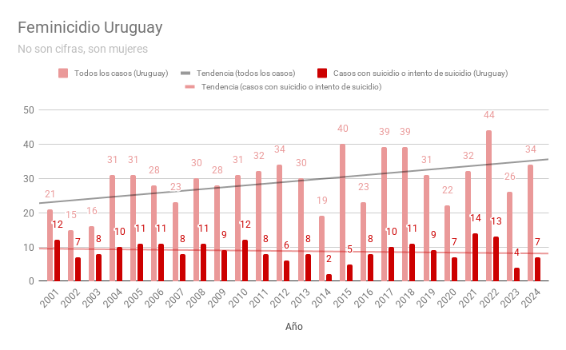
Porcentaje del total de año | Esta gráfica muestra el número anual de casos de feminicidio consumados* comparado con aquellos casos en el que el agresor intentó o logró suicidarse desde 2001 a la fecha.
57.14% | Los medios de comunicación no reportan todas las agresiones de género que se dan a diario, especialmente cuando no resultan letales. Por este motivo, al analizar estos datos se debe considerar que este registro, especialmente la cifra de intentos de suicidio, es imperfecto e incompleto.
46.67%
50.00%
32.26%
35.48%
39.29%
34.78%
36.67%
32.14%
38.71%
25.00%
17.65%
26.67%
10.53%
12.50%
34.78%
43.48%
28.21%
23.08%
22.58%
63.64%
40.63%
9.09%
26.92% | * Excluye aquellos casos incluídos en el registro que sucedieron fuera del territorio nacional.

